Hoja1
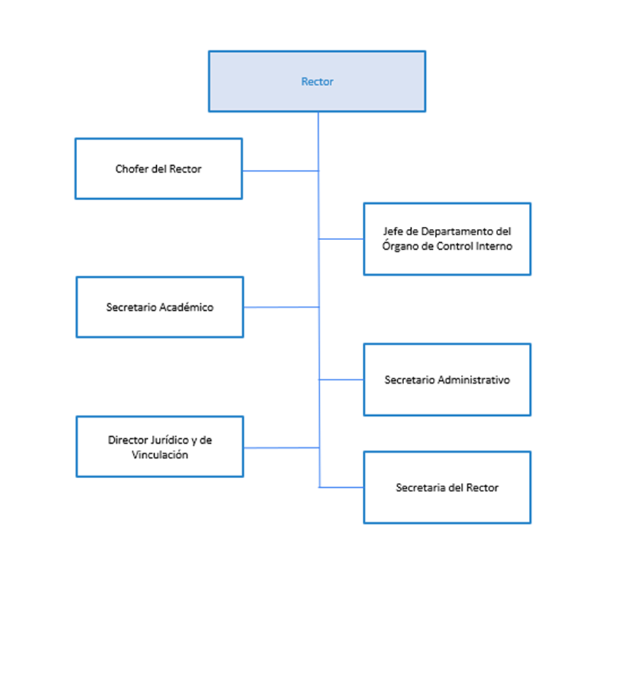
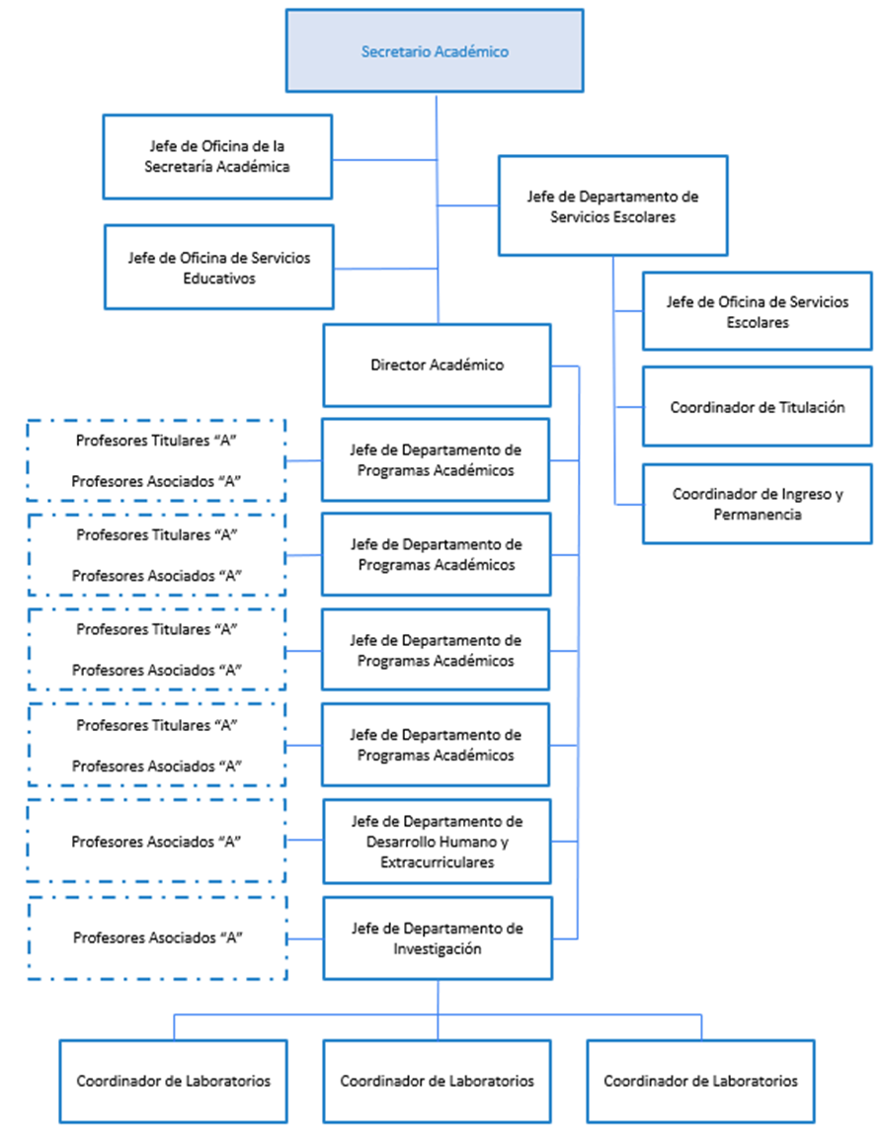
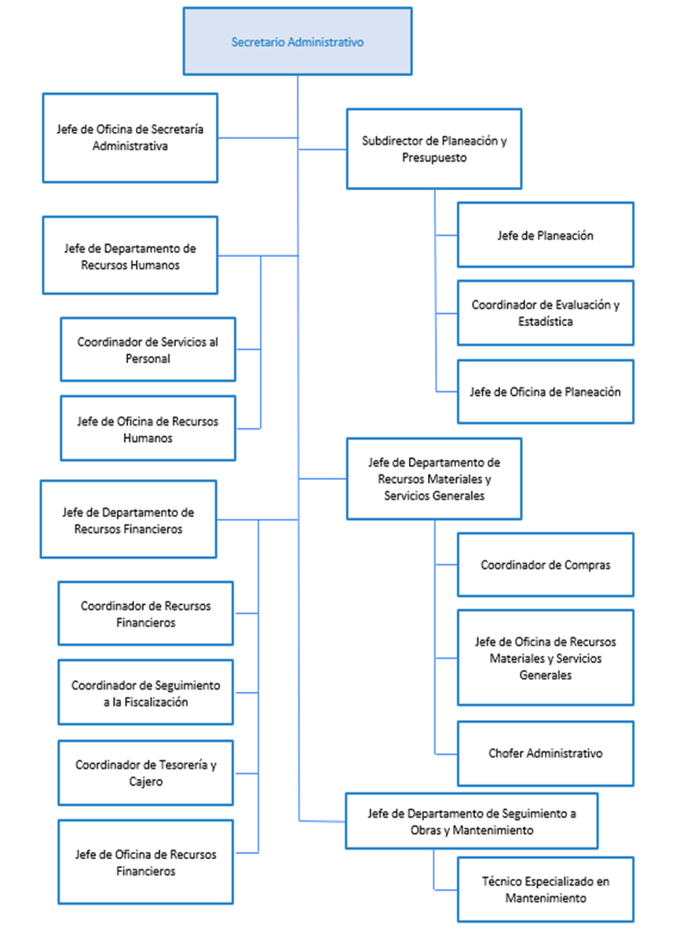
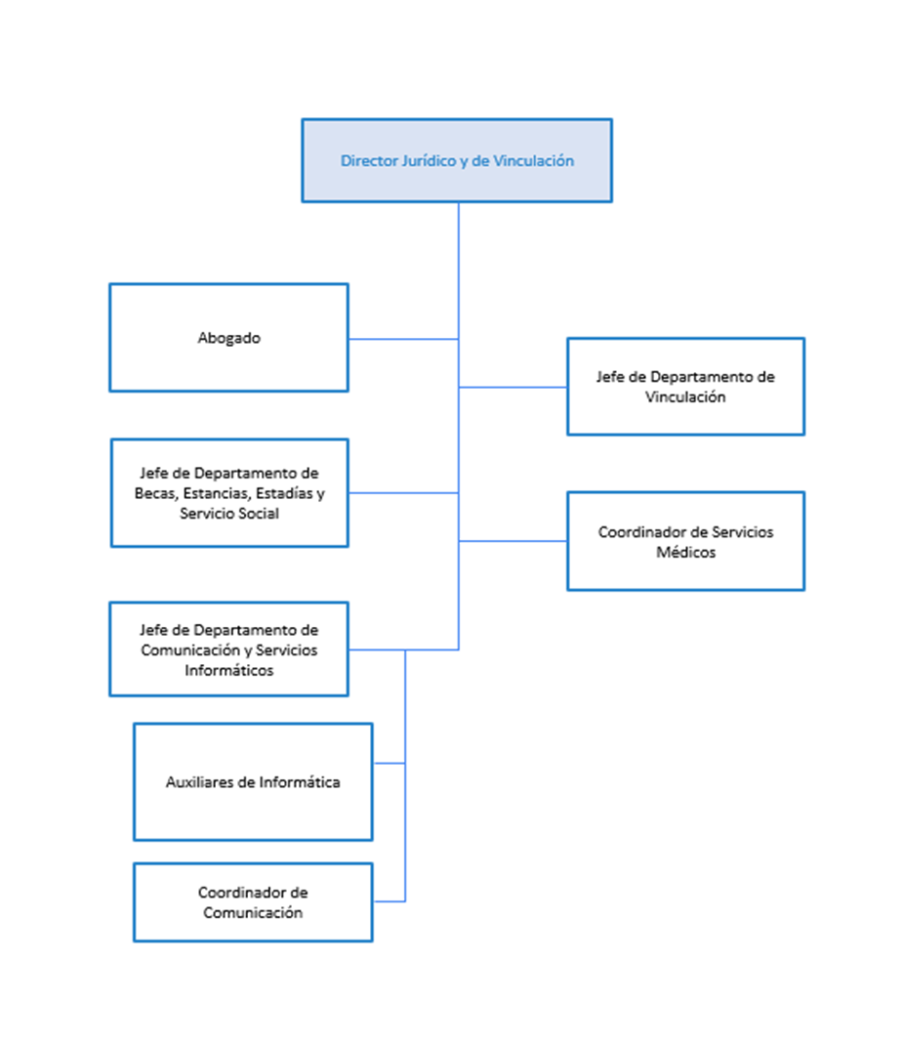
UNIVERSIDAD POLITÉCNICA DE JUVENTINO ROSAS
NOTAS DE GESTIÓN ADMINISTRATIVA
AL 30 DE SEPTIEMBRE DE 2024

f) Estructura organizacional básica.

